モデル
モデル

モデルはハースストーンというゲームに似せて作ります | 武器 | 決定 | 人 | 決定
出来たら完成のところに○を入れます | ナイフ | ○ | 兄
武器はハースストーンに似せないです | 鉄の剣 |  | 弟
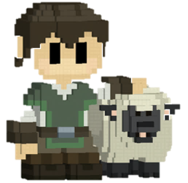
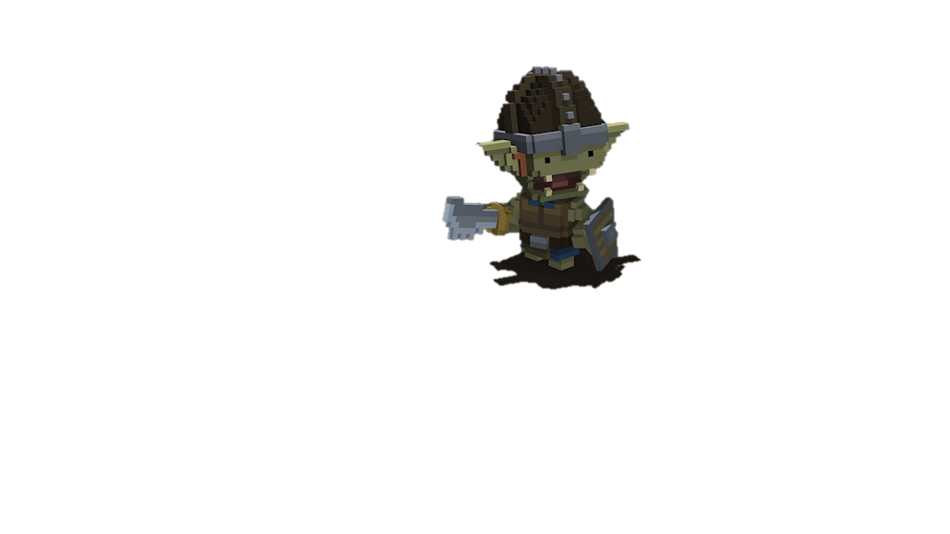
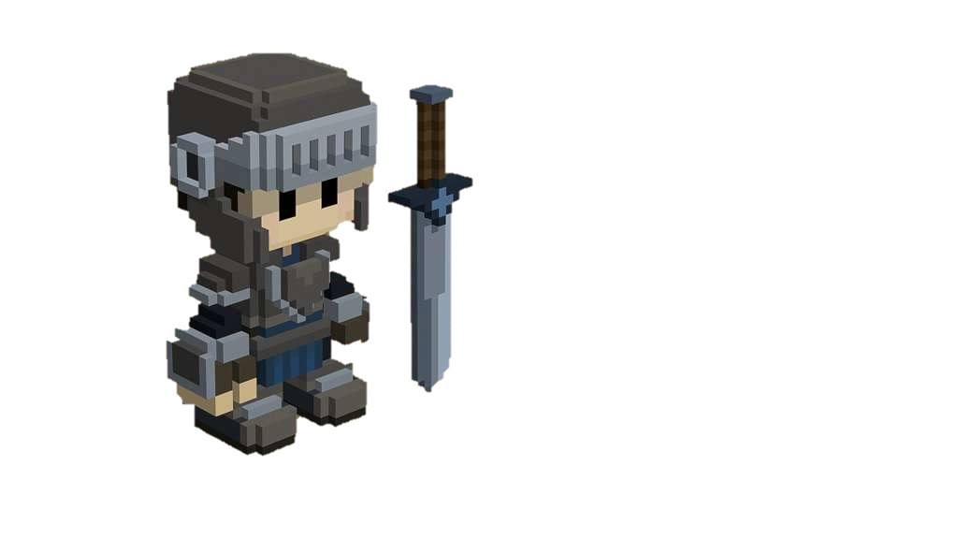
 | 二刀流（違った鉄の剣） |  | 盾の敵
 | ハンドガン | ○ | 銃の敵
 | クロスボウ |  | 剣の敵
 | アサルトライフル | ○
 | 盾

 | マップオブジェト | 決定
 | 観客席
 | ステージ
 | 落とし穴
 | はりのトラップ

UI
UI

 | ①

 |  |  | ① | ②

 |  |  | 武器のレベルを表示するUIです。 | 体力を表示するUIです。
 |  |  | 赤いゲージが増えていくことによって | 敵の攻撃を受けたら減少させていきます
 |  |  | レベルが上がります。 | 体力が四分の一になったら
 |  |  | レベルが上がると赤いゲージがリセット | 色を変えて赤色にさせていこうと思います
 |  |  | されレベルが一つ大きくなります | 体力の回復はしません。
 |  |  | レベルは最大3まで上がります。 | 体力がなくなったらゲームオーバーです。
 |  |  | 最大レベルまで行ったら
 |  |  | 赤い経験値はもう表示させません。


 |  |  |  | 四分の一の体力の時の色

 |  | ②

ゲーム画面
ゲーム画面

 | 一人用
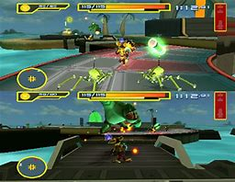
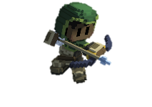
 |  | カメラ | 操作

 |  | カメラは三人称視点でやっていきます | 基本はコントローラー操作にします
 |  | 右の画像のようにやっていきたいと | L3で移動
 |  | 思います。 | R3で視点操作
 |  | 見ずらかったりやりにくかった場合は | ■で攻撃やりにくかったらR1
 |  | 三人称のままでカメラの角度を変えて | ○で選択したものを決定
 |  | やっていきます。 | この操作でやっていこうと思います

 |  | 敵
 | 二人用
 |  | フェーズバトル方式でやっていきます
 |  | 最大4フェーズで1フェーズごとに
 |  | 敵をどんどん増やしていきたいと
 |  | 思っています。
 |  | 最終フェーズの4フェーズ目には
 |  | ボスを出現させていきたいと思います。

